Hoja1
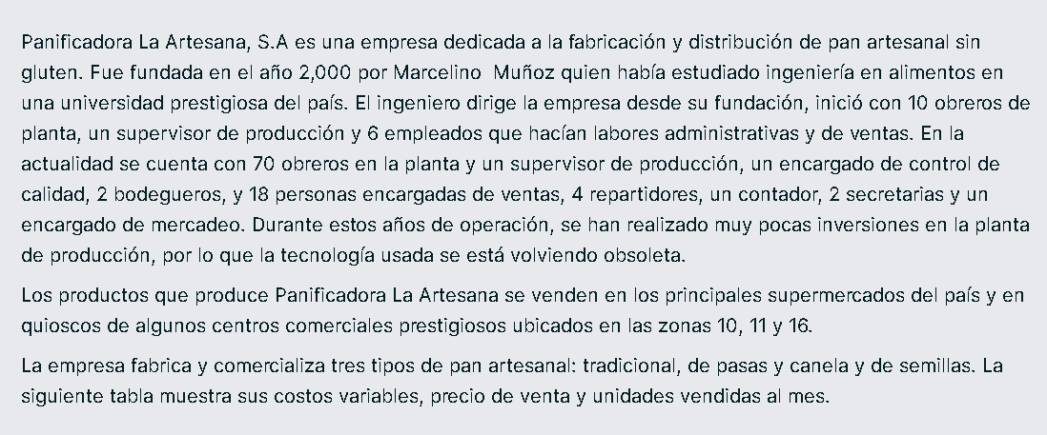

Tipo de pan | Costo Variable unitario | Precio de Venta por unidad | Cantidad de unidades Vendidas mes pasado

Tradicional | $6.50 | $12.50 | 100,000
De pasas y canela | $9.00 | $15.50 | 40,000
De semillas | $12.00 | $20.50 | 20,000

tradicional |  |  | de pasas y canela |  | pan de semilla
margen de contribucion unitario | $6.00 |  | $6.50 |  | $8.50
margen de contribucion ponderado | $600,000.00 |  | $260,000.00 |  | $170,000.00

c)
utilidad operativa = total de margen de contribucion - costos fijos |  |  |  |  | $530,000.00

total de margen de contribucion = |  |  | $1,030,000.00
costos fijos | $500,000.00

d)
cantidad de unidades

tradicional = | 83333.33 |  | pasas y canela = | 76923.08 | pan de semilla = | 58823.53

e)
Si la empresa desea obtener una utilidad de Q 450,000 mensuales después de impuestos. ¿Cuántas unidades de cada tipo de pan debe vender?

utilidad desea antes de impuesto |  |  | utilidad despues de impuesto |  | 450000 | $600,000.00
 |  |  | 1 - tasa de impuesto |  | 0.75

margen de contribucion = |  | $1,100,000.00

tradicional = | 183333.33 |  | pasas y canela = | 169230.77 | pan de semilla = | 129411.76

f) GAO
GA0 | margen de contribucion |  | $1,030,000.00 | 1.943
 | utilidad operativa |  | $530,000.00

